Титул
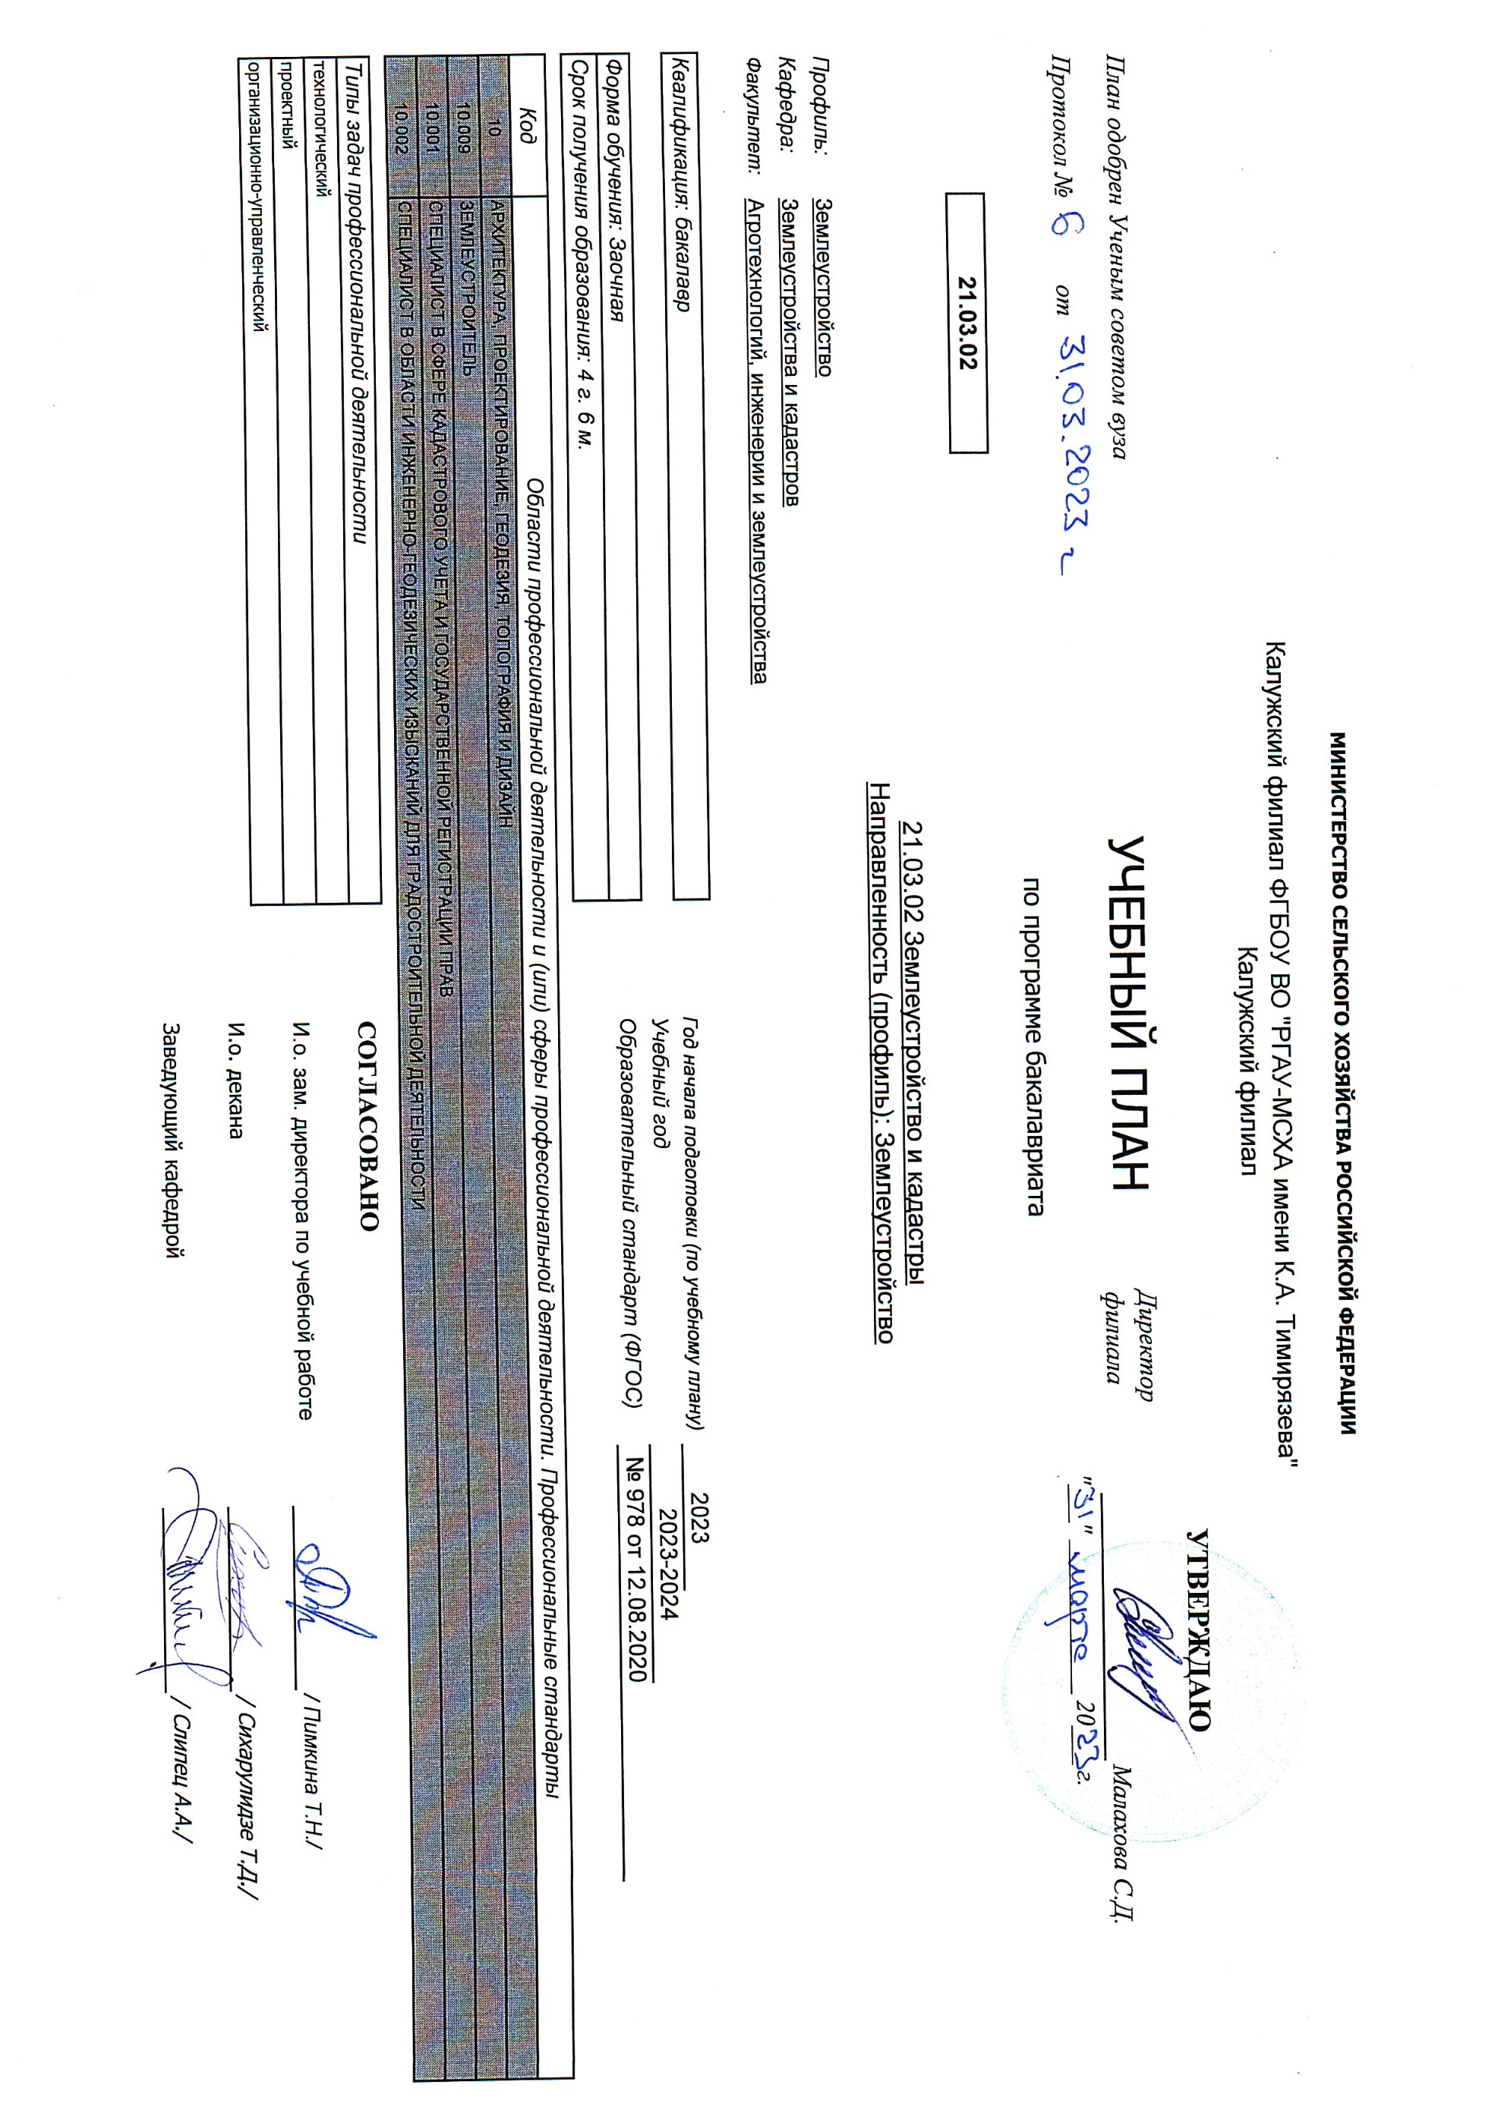
11
12
20
21
22
23 | """___"" ____________ 20___ г."
24
25
26
27
28
29
36
37
38
39
40
41
42
44
45
46
47
48
49
50
51
52
53
54
55
56
57

